概要
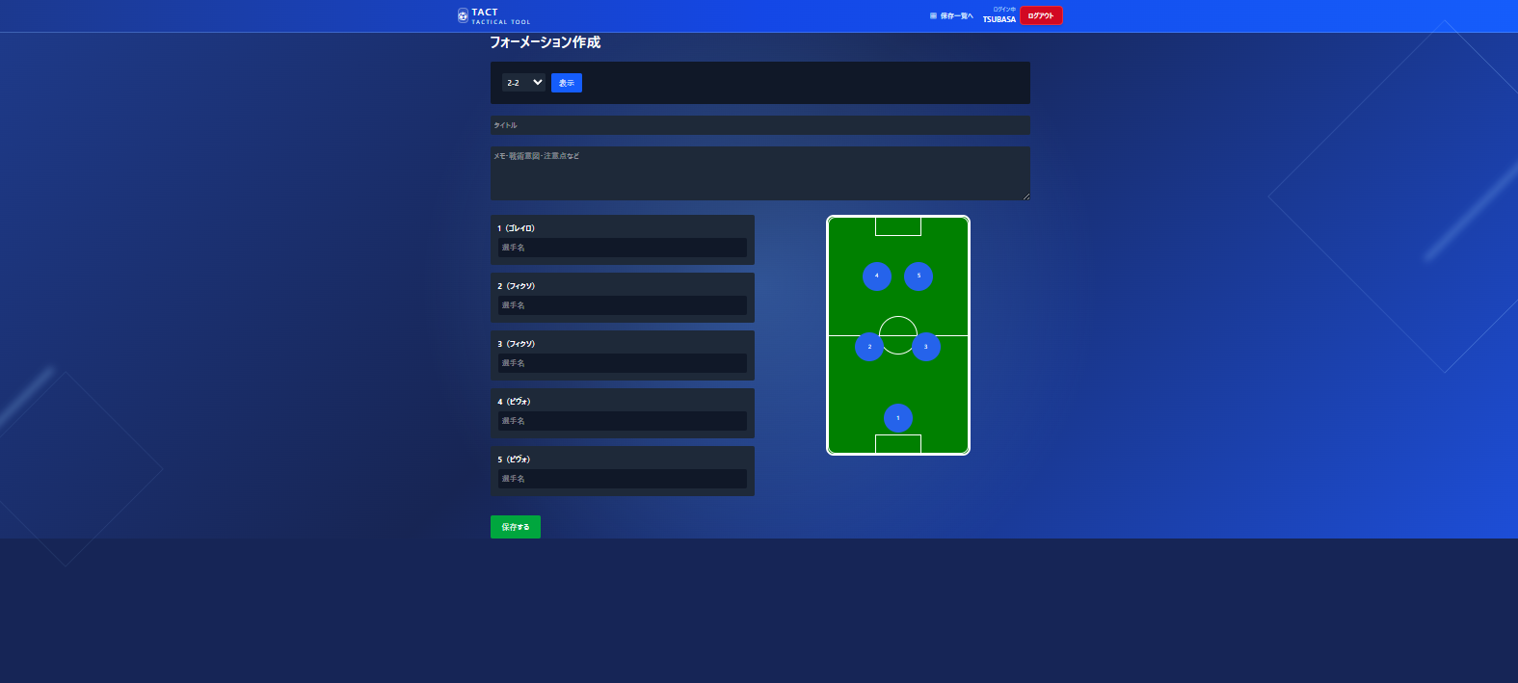
TACT - 画面仕様書

・画面一覧

Auth系
ログイン画面
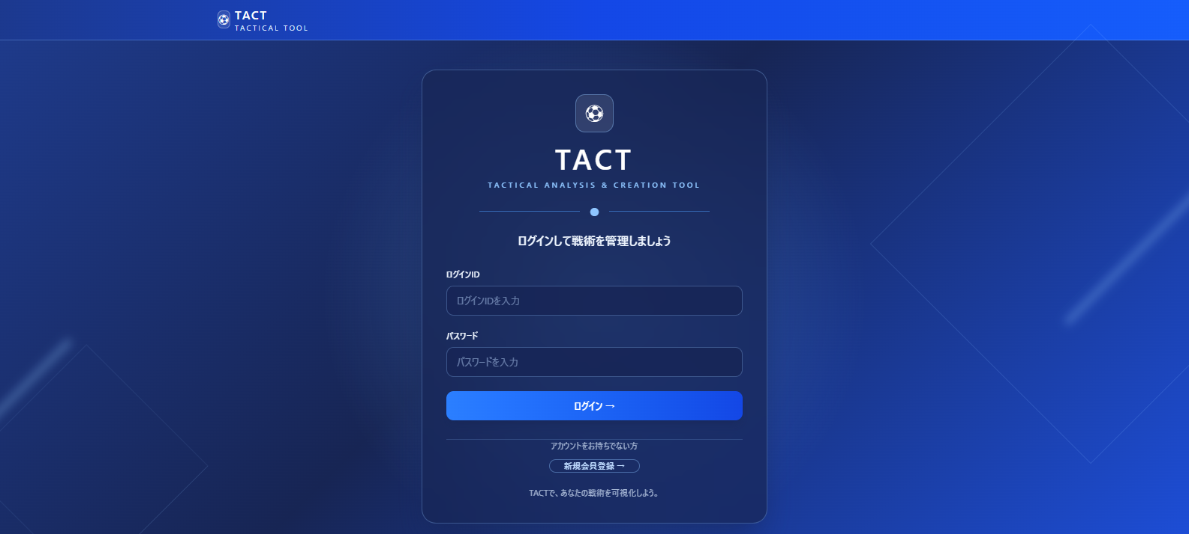

会員登録画面
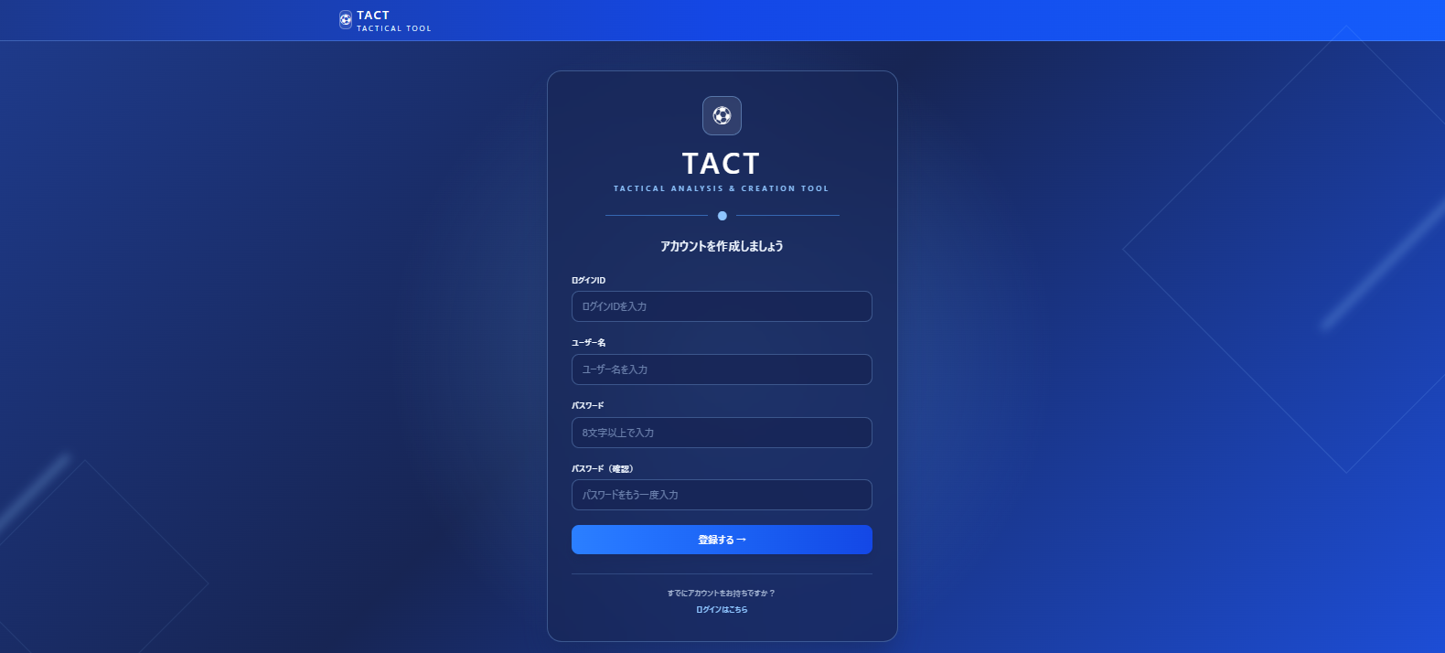

Lineup系
戦術一覧画面
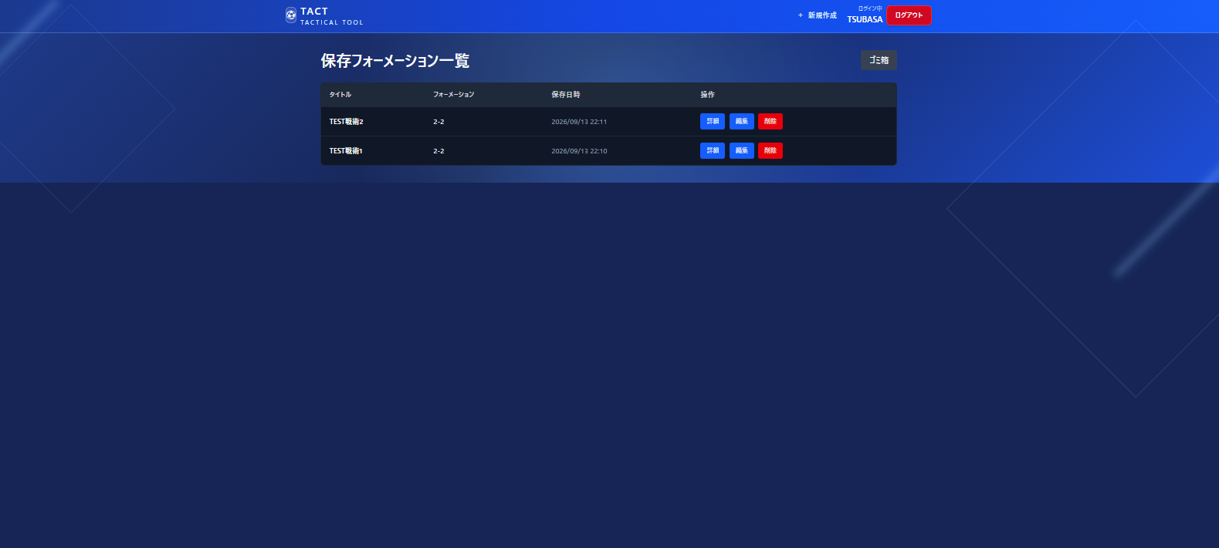

戦術詳細画面
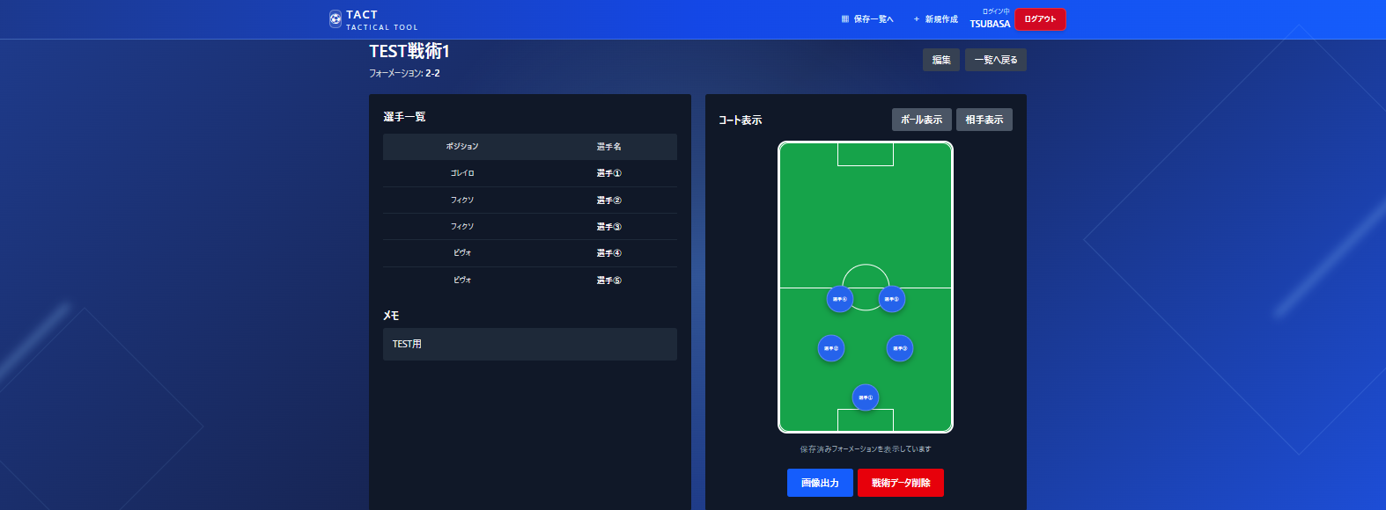

戦術編集画面
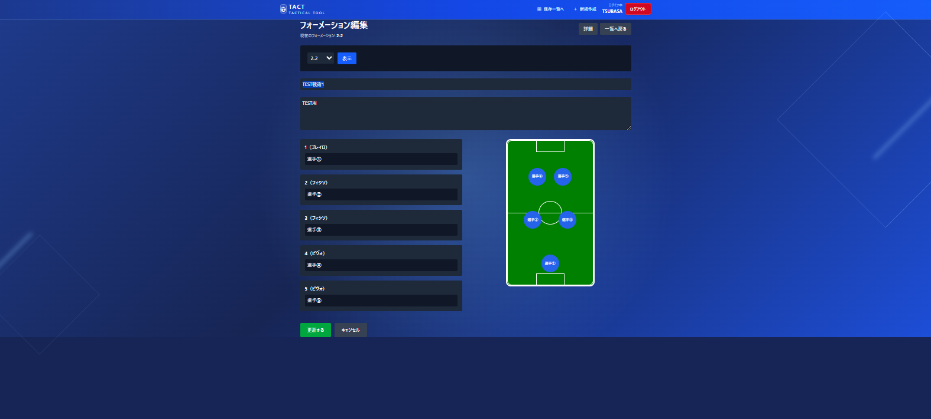

戦術ゴミ箱画面
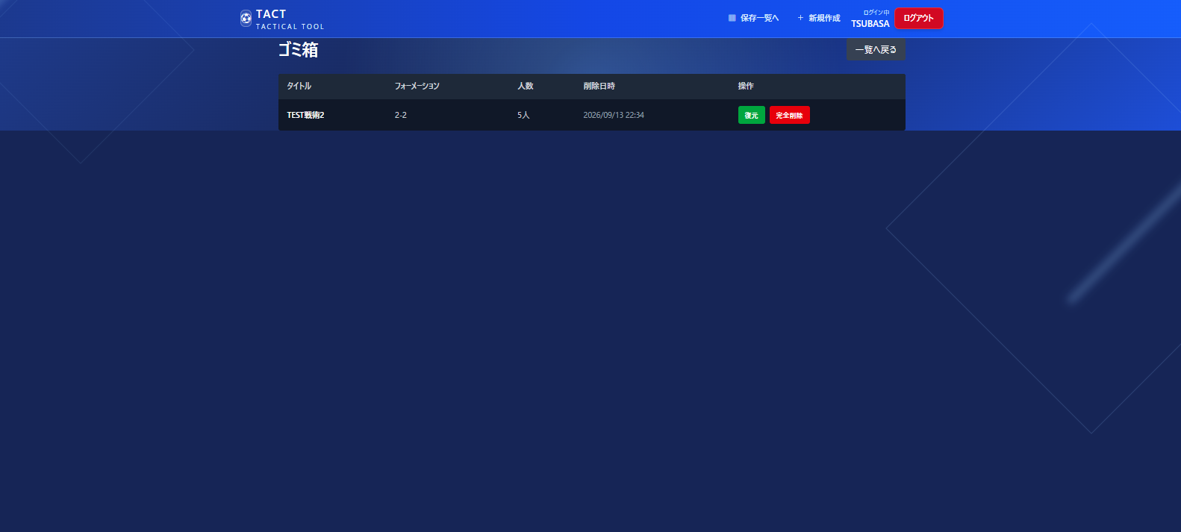

Play系
戦術新規作成画面

画面遷移図
※ ログイン済みの場合、「/」アクセスで自動的に「戦術新規作成画面」へ
画面遷移図

START
URL: /

ログイン画面
/login
新規会員登録
会員登録画面
/register

ログインはこちら
登録成功
ログイン成功

戦術一覧画面
/lineups
新規作成
戦術新規作成画面
/play

保存一覧へ
詳細
（保存後も同画面に留まる）
一覧へ戻る／削除
編集
ゴミ箱
一覧へ戻る

戦術詳細画面
/lineups/{id}
編集
戦術編集画面
/lineups/{id}/edit
戦術ゴミ箱画面
/lineups/trash

更新保存
（復元・完全削除後も同画面に留まる）
※ ログイン後は、どの画面のヘッダーからも「新規作成」(→戦術新規作成画面)・「保存一覧へ」(→戦術一覧画面)・「ログアウト」(→ログイン画面) へ遷移できます。

